SOP
 | 说明：本工作簿可以根据Mask坐标生成坐标示意图，并且通过文本输入或直接复制粘贴mark数据，以判断是否进入panel内。
 | 版本：Ver 2.0 20151023
 | 作者：张涵

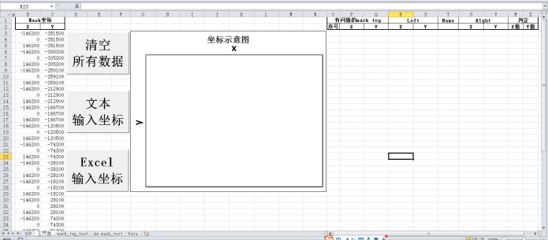
①
②
 | SOP：
1 | 在标记①处填入Mask坐标,可点击“清空所有数据”清空数据。（过程中也会自动清除除Mask坐标外的数据）
2 | 点击“文本输入坐标”或“Excel输入坐标”输入数据（两种格式数据均由如下Excel导出）

2.1 | 点击“文本输入坐标”，选择对应文本文档
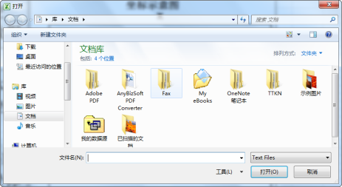

2.2 | 选择“Excel输入坐标”，自动跳转到数据页，填入数据后点击“Excel输入坐标”（注意需从最左上角开始粘贴）
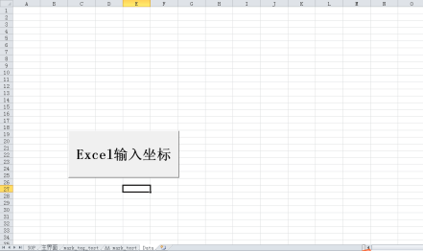

3 | 计算结果，坐标示意图如标号③，如无异常数据提示无异常，如有异常，异常数据在标号④处
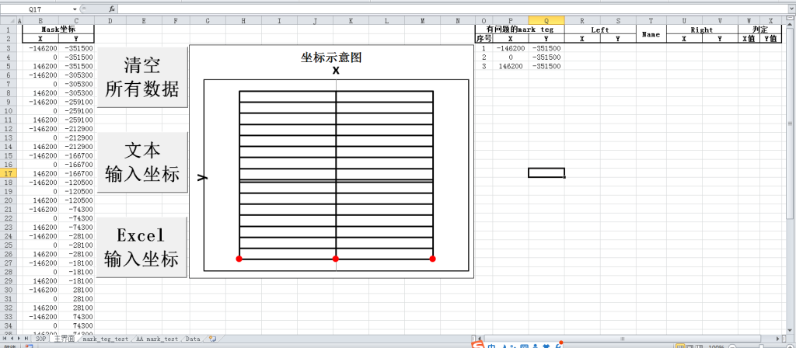

④

③

PS1 | 生成坐标示意图的功能可以单独使用，选择工作表“mark_teg_test”在标号a填入Mask坐标后点击标号b处“检测”。
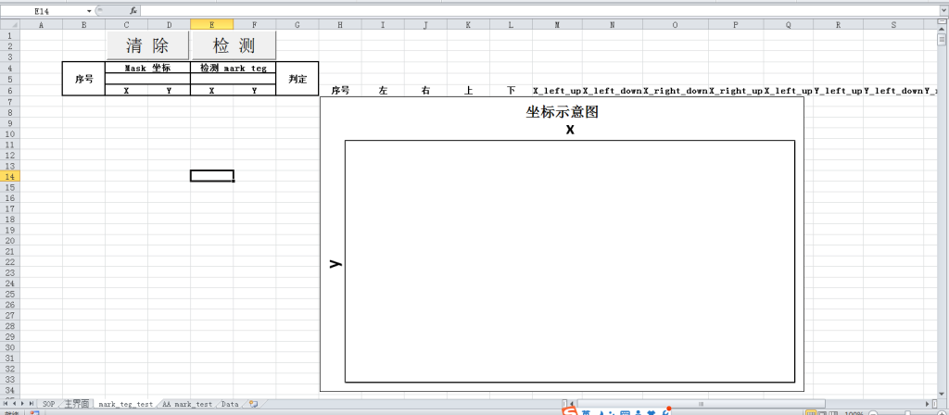
a
b

主界面
坐标示意图
Mask坐标 |  | 有问题的mark teg |  |  | Left |  | Name | Right |  | 判定
X | Y | 序号 | X | Y | X | Y |  | X | Y | X值 | Y值
-211910 | -333290
-27590 | -333290
166730 | -333290
351050 | -333290
-211910 | -223330
-27590 | -223330
166730 | -223330
351050 | -223330
-211910 | -113370
-27590 | -113370
166730 | -113370
351050 | -113370
-211910 | 6590
-27590 | 6590
166730 | 6590
351050 | 6590
-211910 | 116550
-27590 | 116550
166730 | 116550
351050 | 116550
-211910 | 226510
-27590 | 226510
166730 | 226510
351050 | 226510

mark_teg_test
序号 | Mask 坐标 |  | 检测 mark teg |  | 判定
 |  |  |  |  |  |  |  |  |  |  |  |  |  |  |  |  |  |  |  |  |  | 有问题的mark teg
 | X | Y | X | Y |  | 序号 | 左 | 右 | 上 | 下 | X_left_up | X_left_down | X_right_down | X_right_up | X_left_up | Y_left_up | Y_left_down | Y_right_down | Y_right_up | Y_left_up | 序号 | X | Y
坐标示意图
 | 1 | 2 | 3 | 4 | 5 | 6 | 7 | 8 | 9 | 10 | 11 | 12
 | -211910 | -333290 | -344320 | -336940
 | -27590 | -333290 | -179320 | -336940
 | 166730 | -333290 | -34020 | -336940
 | 351050 | -333290 | 34320 | -336940
 | -211910 | -223330 | 199320 | -336940
 | -27590 | -223330 | 344620 | -336940
 | 166730 | -223330 | -344320 | -2940
 | 351050 | -223330 | -179320 | -2940
 | -211910 | -113370 | -34020 | -2940
 | -27590 | -113370 | 34320 | -2940
 | 166730 | -113370 | 199320 | -2940
 | 351050 | -113370 | 344620 | -2940
 | -211910 | 6590 | -344320 | 2940
 | -27590 | 6590 | -179320 | 2940
 | 166730 | 6590 | -34020 | 2940
 | 351050 | 6590 | 34320 | 2940
 | -211910 | 116550 | 199320 | 2940
 | -27590 | 116550 | 344620 | 2940
 | 166730 | 116550 | -344320 | 336940
 | 351050 | 116550 | -179320 | 336940
 | -211910 | 226510 | -34020 | 336940
 | -27590 | 226510 | 34320 | 336940
 | 166730 | 226510 | 199320 | 336940
 | 351050 | 226510 | 344620 | 336940

